A joindre
ELEMENTS A JOINDRE POUR BENEFICIER D’UNE PARTICIPATION FINANCIERE DE L’AGENCE DE L'EAU
Pièces à fournir pour toute demande d'aide financière :

Dossier incomplet ; veillez à fournir et cocher au minimum les éléments signalés par (*)
FALSE | Un budget et un plan de financement signé pour le projet *
FALSE | Le détail permettant de comprendre les nombres de jours de travail ainsi que le calcul du(des) coût(s) journalier(s) présentés par la ou les structure(s) (délibération des coûts journaliers) *
FALSE | L'ensemble des devis ou résultats d'appel d'offres pour les prestations externalisées et/ou les frais directs *
FALSE | Le RIB de la structure maître d’ouvrage *
Pour les associations :
FALSE | Composition du bureau et du conseil d'administration, statuts déposés, déclaration en préfecture
FALSE | Derniers comptes annuels approuvés
FALSE | Le document CERFA visé à l'annexe 3 de la circulaire du 18 janvier 2010 dûment complété
FALSE | Une attestation signée du maintien du projet dans l'hypothèse où la délibération pour le versement d'un acompte de 50% au démarrage des opérations ne serait pas approuvée

Justificatifs liés au dossier administratif :
FALSE | Une attestation de non commencement de l'opération datée de votre 1ère demande de subvention *
FALSE | Une attestation de récupération ou de non récupération de la TVA liée à cette opération *
FALSE | Délibération du Maître d'ouvrage relative à la mise en œuvre du projet qui fait l'objet de la demande de subvention *
FALSE | Si la structure maître d'ouvrage n’a jamais bénéficié d’une aide de l’Agence de l’Eau Artois-Picardie, une copie en un seul exemplaire des statuts régulièrement déclarés

Justificatifs liés au dossier technique :
FALSE | Note technique justifiant de l'intérêt du projet et de son évaluation dans le temps (Précisions sur l'utilité de l'action, ses objectifs et les besoins auxquels elle répond, objectifs chiffrés (surface concernée, nombre de cibles…) *
FALSE | Plan de situation : localisation, superficie et/ou linéaire concernés, bassin versant, domaine privé ou public (shapefiles à fournir) *
 | Procédure : selon les cas de figure, Loi sur l’Eau (autorisation ou déclaration), Loi Pêche, Déclaration d’Intérêt Général, avis des fédérations de Pêche et Protection des milieux aquatiques ou autres avis. Indiquer le degré d’avancement de la procédure ou joindre une copie du récépissé de dépôt du dossier ou de l'arrêté.
 | Dans le cas d'une prestation externalisée, le bordereau des prix unitaires au format excel
FALSE | Contreparties éventuelles aux financements publics en domaine privé

1. Le plan de financement

 | Financeurs | Montant en €

 | 1. Financeurs publics :
 | Fonds Européen
 | Etat
 | Conseil Régional
 | Conseil Général
 | Communes
 | Agence de l'eau
 | Autre financeur public, précisez : …
 | 2. Auto-financement de la part du maître d'ouvrage :
 | 3. Autres sources de financement ; précisez : …
 | COÛT GLOBAL DES DEPENSES PREVISIONNELLES

ATTENTION | Les sommes exactes des cofinancements obtenus devront désormais être déclarés lors de la demande de solde. En fonction des montants, la participation financière de l'Agence pourrait ainsi être plafonné au moment du solde

2. Présentation des dépenses globales

L'objectif de ce tableau est d'avoir très rapidement une vision globale sur :
 | - Les actions et les différentes sous-actions prévues dans le projet
 | - Les différents acteurs impliqués dans le projet
 | - Pour chaque actions et sous-actions, le nombre de jours de travail correspondants
 | - la répartition des tâches entre acteurs, au sein des axes et des sous-actions
 | - le coût journalier de chaque acteurs
 | - Les frais direct pour chaque actions
 | - les dépenses globales par sous-actions et par axes

Afin de simplifier la lecture des justificatifs financier, merci d'utilliser ce modèle de tableau de synthèse. Vous trouverez la version utilisable directement dans l'onglet "Pièces financières" de ce fichier excel.
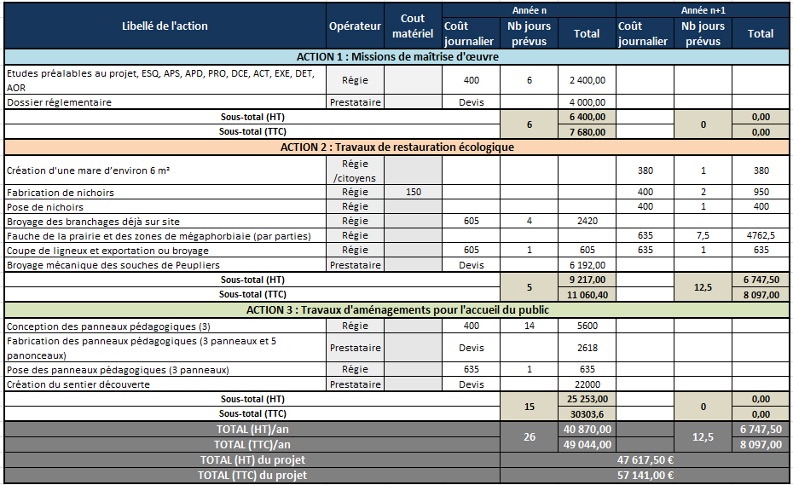

 | IMPORTANT ET A LIRE IMPERATIVEMENT : 1) Afin de simplifier l'instruction, mais également le solde des dossiers, lorsqu'il s'agit de dépenses d'animation, les pièces justificatives à fournir pour le budget prévisionnel lors du dépôt du dossier divergent selon les cas : - dans le cas d'une prestation externalisée : le maître d'ouvrage doit impérativement fournir les devis et/ou les résultats d'appel d'offres faisant clairement apparaître l'objet de(s) la mission(s) et le nombre de jour de travail correspondant, total et par actions. - dans le cas d'une convention de partenariat : le maître d'ouvrage doit impérativement s'assurer que chaque structure partenaire qui engage des dépenses de personnel joigne une délibération présentant le mode de calcul d'un "coût journée" pour l'année en cours. 2) Dès lors que des frais direct sont prévus, il convient au maître d'ouvrage de joindre impérativement les devis correspondants au moment de la demande de subvention. 3) Dans le cas ou certaines actions sont complémentaires à celles déposées dans le cadre de l'appel à projets de l'Agence, mais ne font pas l'objet d'une demande de financement auprès de l'Agence de l'eau (Ex: formation financée par VIVEA, Actions financées par un CAAP'AGGLO, le pôle de conversion ...) : - Il est intéressant de les présenter dans le dossier, cependant, afin d'éviter toutes mauvaises interprétations, le maître d'ouvrage veillera à bien présenter ces actions séparément du tableau de synthèse ci-dessus qui doit présenter uniquement les dépenses pour lesquelles l'Agence de l'eau Artois-Picardie est sollicitée.

